图签栏
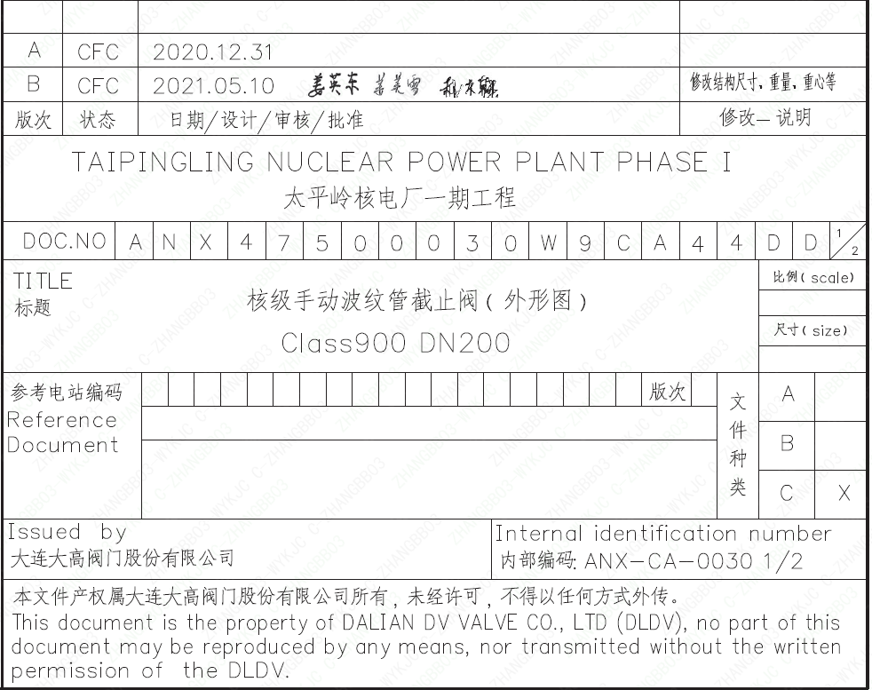
页码 | 文件编码 | 卷标 | 标题 | 参考文件编码 | 参考电站编码版次
1 | ANX47500030W9CA44DD | 1/2 | 核级手动波纹管截止阀（外形图）Class900 DN200

